OverView
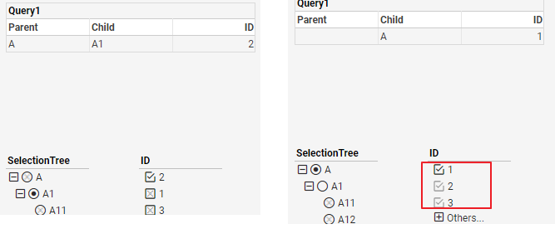
VSFilter Relation的一些规则:
Filter Relation之间的两种情况说明:
 | 1. 在做某些Action之后, 以当前的主动选择为主, reset其他的filter,
 | reset指的是先Clear,再根据主动选择的值,范围内为In,范围外为Ex.
 | 2. 做某些Action之后, 以当前的主动选择为主, 刷新其他的filter
 | 刷新指的是根据当前主动选择的值,刷新另外的filter, 变化为: Selected <-> NotIn
 | 在刷新的时候,会出现一些状态无法保存的情况: 如下:
 | 1) 单选level,多个值在范围内, 只有其中一个为Selected, 其他的为Unselected.数据也以Selected为主. save and reopen 或者refresh之后, Unselected变为Ex
 | 2) 有些NotIn的状态,在save and reopen 或者refresh之后, Unselected变为Ex

一些特殊的Case情况说明
Issue #52270
 | 在5月的范围内, 左边tree, 选择5月范围内值,可以正常切换, 选择不在5月范围内的值(exclude),选择无效
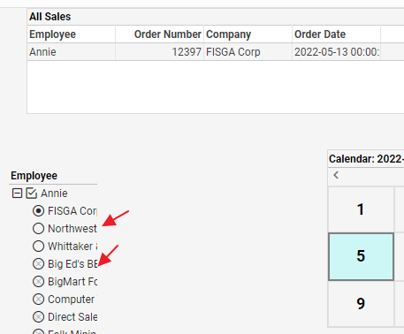

Issue #52273 and Issue #52271
 | Issue #52273: 如下图, 如果PCTree和List binding 相同的column, 在List上选择A1,刷新PCTree之后, 不会反向刷新List,将List变为Exlcude状态
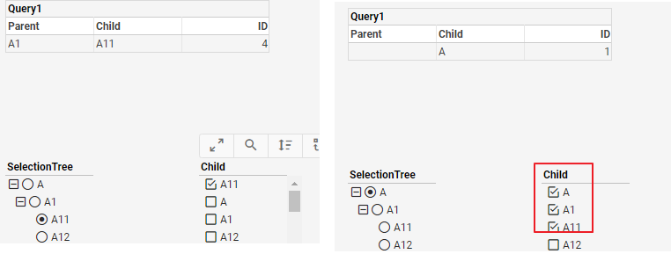

 | Issue #52271 如下图, 如果PCTree和List binding 不同的column, 在List上选择A1,刷新PCTree之后, 会反向刷新List,将List变为Exlcude状态

Relation-Scenario
Rule: | 1. 本sheet中基于最简单的数据, 验证各种Filter组合下数据的变化.
 | 2. 由于这里多个版本存在差异, 以12.2和13.4的结果为主, 其他版本的结果做记录,仅做参考
 | 3. 这里的Case在E2E中Covered, 并使用bookmark存储不同的状态
 | 4. assembly之间data的filter是and的关系
 |  |  |  |  |  |  | 12.2,13.1,13.4,13.5 |  | 12.2,13.1,13.4 | 13.5 Rule
 | Data selected and included. |  |  | Selected | S |  | 参与Filter |  | 参与Filter | 参与Filter
 | Data selected but not included. |  |  | Not included | NotIn |  | no 参与 |  | no 参与 | no 参与
 | Data included but not selected. |  |  | Included | IN |  | 参与Filter |  | 参与Filter | remove 掉
 | Data compatible but not included. |  |  | Unselected | UnS |  | no 参与 |  | no 参与 | no 参与
 | Data incompatible and not include data |  |  | Excluded | Ex |  | no 参与 |  | no 参与 | no 参与
 | 最后选择的assembly状态是主动选择，除此之外是被动选择
 | 主动选择的状态
 | 被动选择的状态

Part1: one column <-> one column
TScenario1-1 |  |  |  |  |  |  | vs: Relation/Scenario/R_S_Scenario1-1-1 |  |  |  | E2Ecase:vsfilter\cases\filter_scenario.spec.js/R_S_Scenario1-1-1
// 两个SelectionList,在各种情况下对Table的数据的影响
 | 分析:

 | 1. 在一个Selected的情况下,另外一个是IN的情况下:
 |  |  |  |  |  |  |  |  | A1: 当前选择变为Seletced, 另外一个List选择不变,filter数据
 |  |  |  |  |  |  |  |  | A2: 当前选择变为Selected,reset 另外一个List为合理状态
 |  |  |  |  |  |  |  |  | A3: 选择其中一个Selected, 变为Unselected, 取消当前选择
 |  |  |  |  |  |  |  |  | 选择最后一个Selected, 相当于做clear的操作
 |  |  |  |  |  |  |  |  | A4: 当前选择变为Selected,多选,保持原来的选择 另外一个List刷新为正确的IN. 数据正确
 |  |  |  |  |  |  |  |  | A5: 当前选择变为Selected,单选. 原来的选择变为Unselected. 刷新另外一个List为正确的状态. Filter数据

 | 2. 在一个是Selected, 另外全部是Selected, Unselected,NotIn的情况下:

 |  |  |  |  |  |  |  |  | B1: 选择其中一个Selected, 变为Unselected, 取消当前选择
 |  |  |  |  |  |  |  |  | 选择最后一个Selected, 全部变为IN, 过滤正确数据
 |  |  |  |  |  |  |  |  | B2: 当前选择变为Selected, 其他保持
 |  |  |  |  |  |  |  |  | B31: 当前选择为Selected, 其他的Selected保持,NotIn变为Selected.
 |  |  |  |  |  |  |  |  | B32: 当前选择变为NotIn,其他保持不变.
 |  |  |  |  |  |  |  |  | B4: 当前选择变为Ex, 不在显示

 |  |  |  |  |  |  |  |  | C1: 当前选择变为Selected, reset另外一个List,默认选择第一个

TScenario1-2 |  |  |  |  |  |  |  |  |  | vs: Relation/Scenario/R_S_Scenario1-2-1 |  |  |  | E2Ecase:vsfilter\cases\filter_scenario.spec.js/R_S_Scenario1-2-1
// Selection List 和RangeSlider, 在各种情况下对Table的数据影响 |  |  |  |  |  |  |  |  |  | vs: Relation/Scenario/R_S_Scenario1-2-2
//因为rangeslider,Calendar只有Selected和UnSelected两种状态, 所以这里只考虑List的不同状态

 | 在slider是一个范围的情况下, List上做任何选择, 不会reset slider |  |  |  |  |  |  |  | E2E Check
 | //Issue #51381 (reject), 保持现在的逻辑, 不去reset Sider. 12.2 会reset slider.
 | 1) List 选择slider范围内的值
 | 会filter数据
 | 2) List上选择Slider范围外的值
 | 不会filter数据,会将选择的值变为NotIn状态

 | 分析:
 | 1. List上固定状态(一个或者多个S), 移动rangeslider |  |  |  |  |  | bk3
 | rule:
 | List是多选 | 范围内为Selected,I范围外为Ex
 | List是单选 | 范围内为S, 范围外为NotIn, 数据为空 |  |  |  | bk3
 | 2. 在rangeSider固定的情况下, List上做不同的操作

 | range slider 固定, 在list上选择不同的状态

 |  |  |  |  |  |  | A1: 选择其中一个Selected, 变为Unselected, 取消当前选择
 |  |  |  |  |  |  | 选择最后一个Selected, 相当于做clear的操作
 |  |  |  |  |  |  | A2: 取消当前选择,NotIn变为UnSelected
 |  |  |  |  |  |  | A3: 选择当前值,UnSelected变为Seletced,其他状态不变. 增加数据
 |  |  |  |  |  |  | A4: 选择当前的值,其他的IN变Unselected
 |  |  |  |  |  |  | A5: 当前状态直接变为NotIn, 其他item不变.数据不变
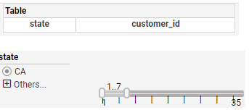
 |  |  |  |  |  |  |  |  | B1: 不会reset range slider,以当前选择为主
 |  |  |  |  |  |  |  |  | B2: 变为NotIn,与Range Slider结合,数据为空.

Part2: one column <-> multi column

TScenario2-1
//List 和 Tree 在不同状态下对Assembly的影响 |  |  |  |  |  |  |  |  |  |  |  |  | E2Ecase:vsfilter\cases\filter_scenario.spec.js/R_S_Scenario2-1-1
分析:
 | List1 (Multi): Tree(1-Level: Multi, 2-Level:Single)
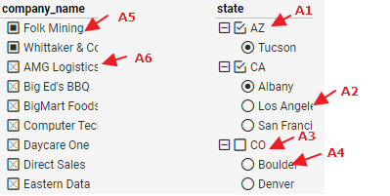
 |  |  |  |  |  | A1: 选择其中一个Selected, 自己以及子节点变为Unselected, 数据正确
 |  |  |  |  |  | 选择最后一个Selected, 相当于做clear的操作,tree全部变为Unselected,显示所有数据
 |  |  |  |  |  | A2: 应用当前选择,变为Seletced, Albany为Unselected, 数据正确
 |  |  |  |  |  | A3: 当前以及第一个子节点变为Selected, 其他节点保持不变,数据正确
 |  |  |  |  |  | A4: 当前以及父节点变为Seletced, 其他节点不变,数据正确
 |  |  |  |  |  | A5:当前变为Seletced,刷新tree, 范围内保持不变,范围外变为NotIn, 如右图
 |  |  |  |  |  | A6: 当前变为Selected, 刷新tree,tree以List的选择去默认状态, 如下图

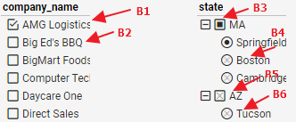
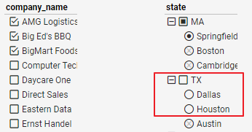
 |  |  |  |  |  | B1: 选择其中一个Selected, 变为Unselected, 数据正确
 |  |  |  |  |  | 选择最后一个Selected, 相当于做clear的操作,tree和List都变成Unselected, 数据为空
 |  |  |  |  |  | B2: 应用当前选择,变为Seletced, tree上范围内
 |  |  |  |  |  |  | exp: 正确的结果应该是level1-IN, level2-S, 数据多条
 |  |  |  |  |  |  | res: 变成了Unselected, 没有过滤数据, 如右图,暂定OK
 |  |  |  |  |  | B3: IN 变成Seletced,应用filter, 数据正确
 |  |  |  |  |  | B4,B6: 当前值和父节点变为Seletced,List以tree的选择reset,变为IN
 |  |  |  |  |  | B5: 当前节点和子节点变为Selected,List以tree的选择reset,变为IN

 | B2: List上一个Selected值, Tree上也一个, 如下: |  |  |  |  |  |  |  |  | Issue #52232 (ok)
 |  |  |  |  | Action: 展开Others值, 选择Exclude value
 |  |  |  |  | Result:
 |  |  |  |  | Tree上first Level是Include状态, Second Level是Selected状态
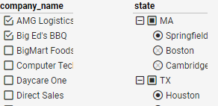

 | List1 (Multi): Tree(1-Level: Single, 2-Level:Multi) |  |  |  |  |  |  |  |  |  |  |  | E2Ecase:vsfilter\cases\filter_scenario.spec.js/R_S_Scenario2-1-2
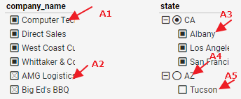
 |  |  |  |  |  | A1: 应用当前选择, 变为Selected, tree上不在范围内的变为Ex
 |  |  |  |  |  | A2: 应用当前选择,变为Seletced, tree reset为匹配List的选择
 |  |  |  |  |  | A3: 应用当前选择,变为Selected, List上不在范围内的变为Ex
 |  |  |  |  |  | A4: 应该当前选择,变为Selected,子节点变为IN,List reset为正确的状态,IN
 |  |  |  |  |  | A5: 应用当前选择,与父节点都变为Selected, List reset为正确的状态In

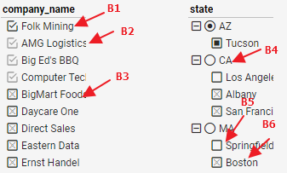
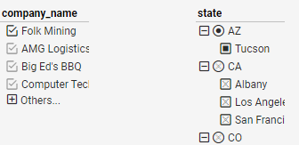
 |  |  |  |  | 保存后打开:
 |  |  |  |  |  |  |  |  | B1: 取消当前选择,变为IN, 其他item不变, tree不变
 |  |  |  |  |  |  |  |  | B2: 取消选择,变为Unselected,数据不变
 |  |  |  |  |  |  |  |  | B3: 当前选择变为Ex, 数据不变, tree上范围内的值变为Unselected,但是无法保存
 |  |  |  |  |  |  |  |  | B4: 应用当前选择,子节点范围内IN,范围外Ex, tree上出现Unselected状态,数据不变
 |  |  |  |  |  |  |  |  | B5: 应用当前选择,父节点变为Selected, 数据正确
 |  |  |  |  |  |  |  |  | B6: 应用当前选择, reset List为合适状态,范围内为In

 |  |  |  |  |  |  |  |  | 注意: 这里有些行为不太多,但是数据与filter一致,暂时保持这样

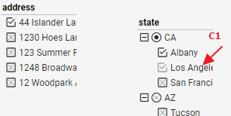
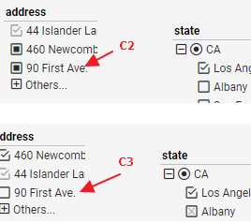
 |  |  |  |  |  |  |  | C1 取消选择,变为Ex, 不影响数据
 |  |  |  |  |  |  |  | C2,C3: 应用当前选择, 数据过滤正确

 | List1 (Multi): Tree(1-Level: Single, 2-Level:Single)
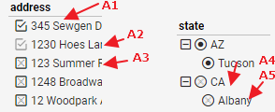
 |  |  |  |  | A1: 取消当前选择,以Tree的选择为准,刷新List, 范围内为In
 |  |  |  |  | A2: 取消当前选择, 变为Unselected, 不影响数据
 |  |  |  |  | A3: 变为NotIn, tree上将NotIn范围内的值,变为Unselected. 这个状态无法保存,save之后变为Ex |  |  |  |  |  |  |  | A3
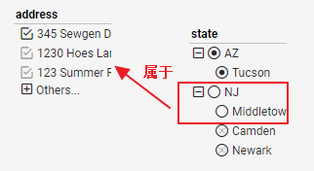
 |  |  |  |  | A4,A5, 应用当前选择,List并刷新为合适的状态, Selected->Ex, Ex -> Selected

 | List1 (Single):Tree(Multi) |  |  |  |  |  |  | E2Ecase:vsfilter\cases\filter_scenario.spec.js/R_S_Scenario2-1-3
 | // 尽量在tree上选择时,让single level出现多个匹配值
 | 1. List和Tree都是multi,在tree的任何状态下, 将list变成sigle, 将会reset tree 为IN

 | 2. list是single时,不同状态做不同的选择
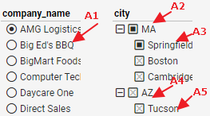
 |  |  |  |  | A1: 应用当前选择, tree reset为合适的状态, 范围内的为IN,范围外的为Ex, table正确
 |  |  |  |  | A2: 应用当前选择, 子节点保持不变为IN, list 保持不变. 数据filter正确 |  |  |  |  |  |  | 改为:应用当前选择, 子节点保持不变为IN, list在范围内的保持不变.在范围外的变成UnS 数据filter正确
 |  |  |  |  | A3: 应用当前选择,父节点变为Selected, list不变. Table数据正确 |  |  |  |  |  |  | 改为: 应用当前选择,父节点变为Selected, list在范围内的保持不变.在范围外的变成UnS 数据filter正确
 |  |  |  |  | A4: 应用当前节点选中,子节点为IN, list reset为合适的数据, table正确
 |  |  |  |  | A5: 应用当前节点选中,父节点为Seletced, list reset为正确数据. Table正确

 |  |  |  |  |  |  |  |  |  |  |  |  |  |  |  | B3 后的状态:
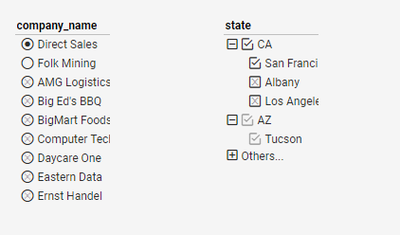
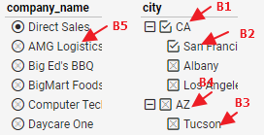
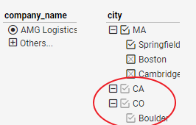
 |  |  |  |  | B1: 当前节点和子节点变为IN, list不变, table不变
 |  |  |  |  | B2: 当前节点变为IN, list不变,table 不变 |  |  |  | 改为: list在范围内的变成S.在范围外的变成UnS
 |  |  |  |  | B3: 当前节点和父节点变为NotIN, list状态不变,table不变 |  |  |  |  |  | bk1
 |  |  |  |  | B4: 当前节点变为NotIn, 子节点不显示, list 不变, table不变 |  |  |  |  |  | bk1
 |  |  |  |  | B5: 应用当前节点,变为Seletced. Tree reset状态为IN, table数据正确

 |  |  |  |  |  |  |  |  | C1: 取消当前的选择,Not变为Ex, list状态不变, table数据不变 |  |  |  |  |  | bk2

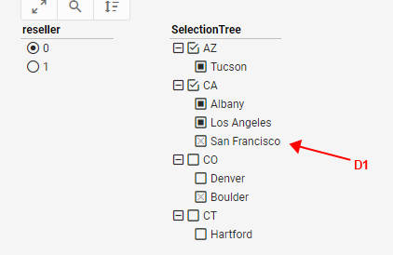

 |  |  |  |  |  |  |  | D1:当前节点变为NotIN, list不变,table 不变 |  |  |  | Bug #56882 | E2Ecase:vsfilter\cases\filter_scenario.spec.js/R_S_Scenario2-1-4

 | List1 (Single):Tree(1-Level: Multi, 2-Level:Single)
 | 1. List是single下,将tree的level2变成sigle,
 | --如果tree上都是IN, 则level2 变为selected, level1也为selected
 | --- 如果有已选择的, 则变为Ex, 如下
 |  |  |  |  |  |  |  |  | C1: 取消当前选择,数据不变 |  |  | bk4

 |  |  |  |  |  |  |  |  |  |  |  |  | Bug #56883 | E2Ecase:vsfilter\cases\filter_scenario.spec.js/R_S_Scenario2-1-4

 |  |  |  |  |  |  |  |  |  |  |  |  | D1:默认选中第一个值, table重新filter

 | 2. list和tree的level2是single时,不同状态做不同的选择
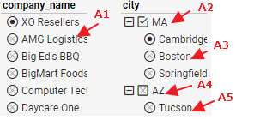
 |  |  |  |  | A1,B1: 应用当前选择, tree reset为正确的状态, level2 默认选择第一个, level1 为IN. table数据正确
 |  |  |  |  | A2: 取消当前选择,seletced 变为IN, level2 不变, List的Ex变为unSeletced. Table数据不变
 |  |  |  |  | A3,B3: 应用当前选择,只有当前的值被选中, list刷新为正确数据并为Seletced. Table正确
 |  |  |  |  | A4, A5: 当前节点和子节点变为S, list刷新为正确数据并为Seletced, table不变. MA变成NotIn, 当前状态无法keep, reopen之后, notIn的状态不在,变为Ex

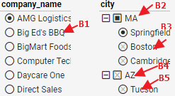
 |  |  |  |  | bk3
 |  |  |  |  | B2: 应用当前选择,List上的Unselected变为Ex, table数据不变
 |  |  |  |  | B4: 应用当前选择,子节点默认选择第一个. List reset为正确的selected 状态,数据正确
 |  |  |  |  | B5: 应用当前选择,父节点变为Seletced. List reset为正确的Seletced状态. 数据正确

 | List1 (Single):Tree(1-Level: Single, 2-Level:Multi)
 | 1. List是single下,将tree的level1变成sigle,
 | // tree level1 无论为IN or sleected状态. 变为single之后,当前In直接变为Seletced. 数据不变
 | 2. List是Single, tree的level1为single, 做不同的选择:
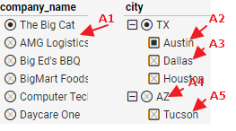
 |  |  |  |  | A1: 应用当前选择, tree reset为正确的状态, level2 默认为IN. table数据正确
 |  |  |  |  | A2: 应用当前选择, list, table 不变
 |  |  |  |  | A3: 应用当前选择, list reset为正确的selected 状态. Table数据正确
 |  |  |  |  | A4: 应用当前选择, level2为IN, listreset为正确的selected 状态, table数据正确
 |  |  |  |  | A5: 应用当前选择, list reset为正确状态. Table数据正确

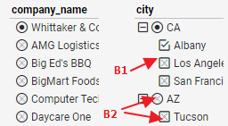
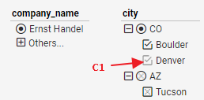
 |  |  |  |  |  |  |  |  | B1: 有Ex变为NotIn, list 不变,table数据正确 |  |  |  |  | bk5
 |  |  |  |  |  |  |  |  | B2: 应用当前选择, list reset为正确状态. Table数据正确
 |  |  |  |  |  |  |  |  | 选择父节点,子节点为IN; 选择子节点, 父节点为Selected
 |  |  |  |  |  |  |  |  | C1: 取消当前选择, list不变, table数据不变

 | List1 (Single):Tree(1-Level: Single, 2-Level:Single)
 | 1. List是single下,将tree的两个level变single
 | // 无论哪种状态. 变为single之后,直接变为Seletced. 数据刷新

 | 2. List和Tree都是single, 做操作
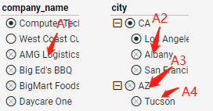
 |  |  |  |  | A1: 应用当前选择, tree reset为正确的状态, table数据正确
 |  |  |  |  | A2,A3,A4: 应当前选择, list reset为正确状态,table数据正确

TScenario2-2 |  |  |  |  |  |  |  |  |  | vs: Relation/Scenario/R_S_Scenario2-2-1 |  |  |  | E2Ecase:vsfilter\cases\filter_scenario.spec.js/R_S_Scenario2-2-1
//Calendar和 Tree 在不同状态下对Assembly的影响
 | 1) Calendar 只有Selected和UnSelected的两种情况, 与TScenario2-1中List是单选规则一样. 这里仅加case覆盖 |  |  |  |  |  |  |  |  |  | Issue #52269
 | 2) tree上做选择,不会reset Calendar, Calendar总是固定的范围 |  |  |  |  |  |  |  |  |  | Issue #52587
 | 3) 如果Tree存在单状态那么: see Issue #52270 |  |  |  |  |  |  |  |  |  | Issue #52591
 | a. 在Tree上选择cleander范围内的值,可以正常切换, |  |  |  |  |  |  |  |  |  | Issue #52337
 | b.选择不在范围内的值(exclude),选择无效 |  |  |  |  |  |  |  |  |  | Issue #52270
 | 4) 必须测试下面两种情况 |  |  |  |  |  |  |  |  |  | Issue #52338
 | a. 先变single,再选择不同范围的值 //下面的测试中覆盖,
 | b. 在不同的状态下,切换不同level的single|multi 状态态 //没有覆盖,需要manual 测试

 | 测试:
 | 1. tree上各种状态, 在Calendar上选择不同的值
 | // tree上会根据Calendar的值变化,响应正确的状态
 | 2. Calednar上选择了一个月份, tree上做不同的选择
 | 1) two level multi |  | tree上默认状态是范围内的值include, 其他是exclude的
 |  |  |  |  |  |  | A1: 当前选中的item是选中,其child 节点是include, 其他范围内是unselected,范围外是exclude
 |  |  |  |  |  |  | A2: 当前选择的和其parent item是selected,其他范围内是unselected,范围外是exclude
 |  |  |  |  |  |  | A3: 直接变成NotIn状态, 不影响filter. 但是范围内的值为变成unselected,刷新之后为IN, 暂定OK

 | tree上第二层为Selected
 |  |  |  |  |  |  | B1: 如果当前是多个selected中的一个,当前选择变为Unselected, 其他保持
 |  |  |  |  |  |  | 如果当前为最后一个Selected, 同level全部刷新为In
 |  |  |  |  |  |  | B2: 选择无效,状态变为NotIn, 其他保持

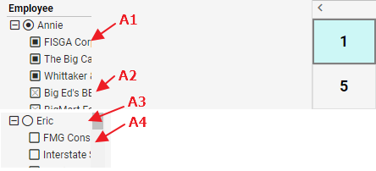
 | 2) single+multi
 | tree上默认状level1第一个是selected,该level下是范围内的值include, 其他是exclude的

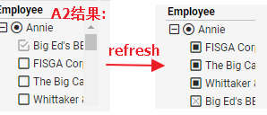
 |  |  |  |  |  |  | A1: 当前选择为Selected,其他变成Unselected, 以当前的选择做为filter
 |  |  |  |  |  |  | A2: 当前选择变成NotIn,其他变成Unselected,刷新之后,变成IN. 不影响Filter
 |  |  |  |  |  |  | A3:当前为Selected,子节点为In,显示Selected和IN的所有数据
 |  |  |  |  |  |  | A4:当前选择和parent为Seletced, 值显示当前选择数据

 | tree上默认第一层level为selected, 第二层为Selected

 |  |  |  |  |  |  | B1: 如果当前是多个selected中的一个,当前选择变为Unselected, 其他保持
 |  |  |  |  |  |  | 如果当前为最后一个Selected, 同level全部刷新为In
 |  |  |  |  |  |  | B2: 选择无效,状态变为NotIn, 其他保持

 | 3) multi + single
 | tree上第一层level是Include的,第二层一个Selected |  |  |  |  | Issue #52587 和 Issue #52591
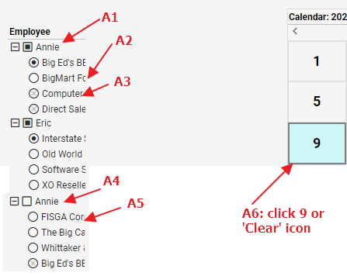
 |  |  |  |  |  |  | A1: 当前选择变为Selected, 其他为Unselected, 以当前选择和child的选择作为filter
 |  |  |  |  |  |  | A2: 当前选择变为Selected, parent节点变为Seletced, 其他是unselected. 只显示selected的数据
 |  |  |  |  |  |  | A3: 当前选择无效,保持默认第一个选中. Parent节点变为Seletced. 其他unselected. 数据filter正确
 |  |  |  |  |  |  | A4: 当前选择以及child第一个节点变为selected, 其他为unSelected. 数据filter正确
 |  |  |  |  |  |  | A5:当前选择以及parent变为selected,其他为unseletced. 数据filter正确
 |  |  |  |  |  |  | A6: tree上全部变为unselected状态,显示所有数据

 | tree上第一层level是selected,第二个默认第一个是selected
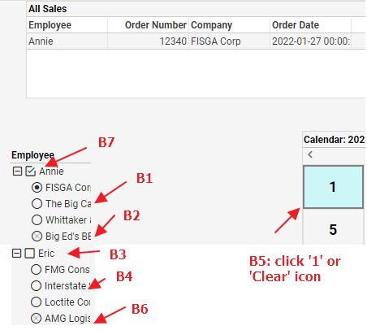
 |  |  |  |  |  | B1: 当前选择变为selected, 以当前选择作为filter
 |  |  |  |  |  | B2:当前选择无效, level2默认第一个节点变为selected,数据filter正确
 |  |  |  |  |  | B3: 当前选择和第一个子节点变为selected,level1可以多选. Filter数据正确
 |  |  |  |  |  | B4: 当前选择和parent节点变为seletced, level1多选. Filter数据正确
 |  |  |  |  |  | B5: tree上保持所有状态, clear calendar的选择, 以tree的选择filter正确数据
 |  |  |  |  |  | B6: 当前的选择无效, 当前选择的父节点和默认第一个子节点作为selected. 数据filter正确
 |  |  |  |  |  | B7: 如果当前为Level1最后一个Selected节点,选择之后, tree变为unselected状态,再根据Calendar的范围,刷新为IN状态
 |  |  |  |  |  | 如果当前为Level1 selected状态的其中一个,取消当前的选择, filter正确数据

 | 4) single + single |  | 只有一个节点选中,并且table只有一组数据
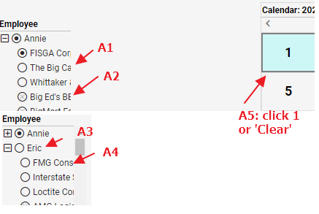
 |  |  |  |  |  |  | A1: 当前节点选中, 显示当前选择的数据
 |  |  |  |  |  |  | A2: 当前选择无效, level2默认第一个节点变为selected,数据filter正确
 |  |  |  |  |  |  | A3: 当前节点以及其下第一个节点选中,显示选择数据
 |  |  |  |  |  |  | A4: 当前节点以及其Parent节点选中,显示选择数据
 |  |  |  |  |  |  | A5: 默认都是第一个节点选中, 只显示一组数据

Part3: multi column <-> multi column
// only be tree <-> tree
 |  |  |  |  |  |  |  |  |  | vs: Relation/Scenario/R_S_Scenario3-1-1 |  |  |  | E2Ecase:vsfilter\cases\filter_scenario.spec.js/R_S_Scenario3-1-1
 | --Selection Tree(Multi) + Selection Tree(Multi) |  |  |  | Ignore
 | --Selection Tree(1-level: Multi, 2-Level: signle) + Selection Tree(1-level: single, 2-Level: signle)
 | --Selection Tree(1-level: single, 2-Level: signle) + Selection Tree(1-level: single, 2-Level: signle)

Part4 P-C Tree
// 实际上是single的, 所以只考虑与List, normak tree的relation
//当PCTree变成single 时, 不支持auto selected child 属性

 | 分析:
 | 1. PC tree的Auto Selected Child的属性, 相当于选择多次,不做验证, 在其他的case设计中covered即可,
 | 2. 另外一个Filter binding的是PC column 还是其他的column
 | 1) 如果PCTree + List(from parent or child column),
 | from Child column, 相当于两个Listbinding了同一个column, 只有selected的情况
 | from Parent column, 以Parent为基础过滤数据,
 | 2) 分别设置List和PCTree的各种状态

TScenario4-1
 | // PC Tree与List之间的关系

 | 1) PC Tree + List with Other column |  |  |  |  | vs: Relation/Scenario/R_S_Scenario4-1-1 |  |  |  |  |  | E2Ecase:vsfilter\cases\filter_scenario.spec.js/R_S_Scenario4-1-1

 | -- PCTree(Multi) : List(Multi)
 | -- PCTree(Multi) : List(Single)
 | a. 不管PC tree是什么状态, List由multi 变为single时,都会重新reset Pctree, 范围内为IN, 其他Ex
 | b. List是single, 不同的操作
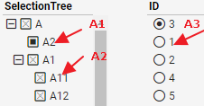
 |  |  |  |  | A1: 应用当前选择,变为Selected, List其他的由Unselected变为Ex
 |  |  |  |  | A2: 应用当前选择, list reset为正确的selected 状态, 数据正确
 |  |  |  |  | A3: 应用当前选择, pc tree reset 为正确的In 状态. 数据正确

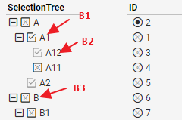
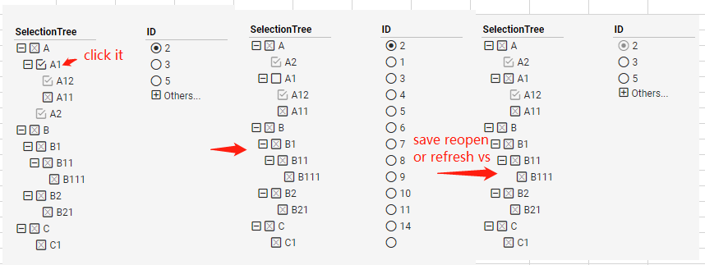
 |  |  |  |  | B1: 取消当前选择,变为Unselected, Pctree上其他内容不变数据不变. 状态无法保存,刷新之后, list的selcted变为NotIn |  |  |  |  |  |  |  |  |  |  | bk2:
 |  |  |  |  | B2: 取消当前选择,变为Ex,Pctree其他状态不变, list不变 数据正确
 |  |  |  |  | B3: 变为NotIn,Pctree其他状态不变,list不变,数据不变

 |  |  |  |  | PC tree:
 |  |  |  |  | click Reverse: Selected变为Unselected. Ex变为NotIN, table不变
 |  |  |  |  | selected subtree: 范围内为Selected, 范围外为NotIn
 |  |  |  |  | click Clear: Pctree 范围内为IN,其他为Ex

 | --PCTree(Single) : List(Multi)
 | a. 不管PC tree是什么状态, PCTree由multi 变为single时,都会重新reset tree, 范围内为IN, 其他Ex
 | b. PCtree是single, 不同的操作
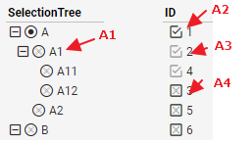
 |  |  |  |  | bk3
 |  |  |  |  | A1: 应用当前选择,变为Selected, List reset, 范围内为IN, 否则为Ex
 |  |  |  |  | A2: 取消当前选择,变为IN, List 其他状态不变. Table数据不变
 |  |  |  |  | A3: 取消当前选择,变为Ex, List 其他状态不变. Table数据不变
 |  |  |  |  | A4: 变为NotIn, Tree上有些item会因为NotIn的值,变为Unselected, table数据不变. //这个状态不能保存. Reopen或者刷新之后变为Ex不变,

 |  |  |  |  | List:
 |  |  |  |  | click Reverse: selected 变为Unselected, Ex 变为NotIn, NotIn 变为Ex, table数据不变
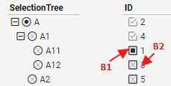

 |  |  |  |  | B1: 应用当前选择,In变为Selected, pc tree不变,table数据不变
 |  |  |  |  | B2: 应用当前选择,Ex变为Selected, PC tree reset为正确的selected状态. Table数据刷新正确

 | ---PCTree(Single) : List(Single)
 | a. 不管PC tree 或者List是什么状态, 全部变为Single的时候, 只有一个Selected, 数据正确
 | b. Pctree和List都是single, 不同的操作
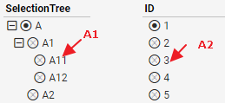
 |  |  |  |  | A1,A2: 应用当前选择, reset另外一个为正确的selected状态, table数据正确

 | 2) PC Tree + List with Child col (相当于在同一个两个List binding 了同一个Column) |  |  |  |  |  |  |  |  | vs: Relation/Scenario/R_S_Scenario4-1-2 |  |  |  | E2Ecase:vsfilter\cases\filter_scenario.spec.js/R_S_Scenario4-1-2
 | // case比较特殊, 保证数据正确就行, 在Tree和List都进行选择,保证选择是OK的
 | 如果PCTree和List binding 相同的column, 在List上选择值,刷新PCTree之后, 不会反向刷新List,将List变为Exlcude状态, see Issue #52273

 | -- PCTree(Multi) : List(Multi) |  |  | Ignore
 | --PCTree(Multi) : List(Single)
 | a. 在任何状态下,将List变为single,应用当前选择,只有一个Selected
 | b. 在lsit是single的情况下,各种操作
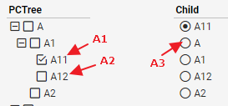
 |  |  |  |  |  | A1: 当前最后一个Selected,则相当于clear, 有因为List为single 必须选择一个, 所以恢复默认选择A
 |  |  |  |  |  | 多个Selected中的一个,取消当前选择变为Unselected,List不变,数据不变
 |  |  |  |  |  | A2: 应当前选择变为Selected. 但是Pctree和List保持不变, table不会刷新数据 |  |  |  |  |  |  | bk1
 |  |  |  |  |  | A3: 应用当前选择, Pctree reset为正确的selected状态, table数据刷新正确
 |  |  |  |  |  | PC tree:
 |  |  |  |  |  | click Clear: Pctree 都没有选择, List选择A,刷新之后, Pctree 也会选择A
 |  |  |  |  |  | click Reverse: Selected 变为Unselected, Unselected 变为Seletced, List根据PC tree reset为合理的selected状态. Table 数据刷新正确

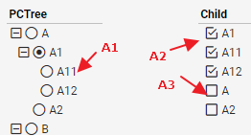
 | --PCTree(Single) : List(Multi)
 | a. 在任何状态下, 将Pctree 变为Single, List刷新正确的Selected,且只有一个
 | b. 在Pctree是Single下,各种操作

 |  |  |  |  |  | A1: 应用当前选择, List reset为正确的selected 状态. |  |  |  |  | assembly之间data的filter是and的关系,所以取最小结果集,应该是Pctree的'A11',结果正确
 |  |  |  |  |  | A2: 范围内的selected,取消当前选择, 默认应用下一个sleected,
 |  |  |  |  |  | 范围外的selected,取消当前选择,数据不变.
 |  |  |  |  |  | 当前最后一个Selected,则相当于clear, Pctree 默认选择A, List 都没选择,刷新之后,A变为Selected
 |  |  |  |  |  | A3: 变为Selected, Pctree没变,数据不变.
 |  |  |  |  |  | List:
 |  |  |  |  |  | click Clear:Pctree 默认选择A, List 都没选择,刷新之后,A变为Selected
 |  |  |  |  |  | click Reverse: Selected 变为Unselected, Unselected 变为Seletced, List根据PC tree reset为合理的selected状态. Table 数据刷新正确
 | -PCTree(Single) : List(Single)
 | a. 在任何状态下, 将Pctree和List变为Single, List刷新正确的Selected,且只有一个
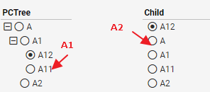
 | b. 在Pctree和List是Single下,各种操作

 |  |  |  |  |  | A1,A2: 应用当前选择, reset另外一个为正确的selected状态, table数据正确

 | 3) PC Tree + List with Parent col (auto selected child:true) |  |  |  |  |  | vs: Relation/Scenario/R_S_Scenario4-1-3 |  |  |  |  | E2Ecase:vsfilter\cases\filter_scenario.spec.js/R_S_Scenario4-1-3

 | -- PCTree(Multi) : List(Multi) |  |  | Ignore
 | --PCTree(Multi) : List(Single)
 | a. 在任何状态下,将List变为single,应用当前选择,Pctree会reset为正确的IN
 | b. 在lsit是single的情况下,各种操作
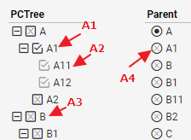
 |  |  |  |  | A1: 取消当前选择变为IN, Pctree会根据List的选择,将范围内的值刷新为IN, 范围外的值刷新为Ex
 |  |  |  |  | A2: 取消当前的选择,变为Ex, Pctree和List没变, table不变
 |  |  |  |  | A3: 重置为NotIn,List不变, table数据不变
 |  |  |  |  | A4: 应用当前的选择, Pctree将范围内的值reset 为IN,其他的变为Ex

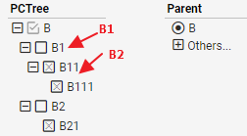
 |  |  |  |  | B1: 应用当前选择, List刷新未正确的状态, table数据刷新正确
 |  |  |  |  | B2: 应用当前选择, List reset为正确的selected, table数据刷新正确

 |  |  |  |  | PCTree:
 |  |  |  |  | click Reverse
 |  |  |  |  | click Clear

 | --PCTree(Single) : List(Multi)
 | a. 在任何状态下, 将Pctree 变为Single, List刷新正确的IN
 | b. 在Pctree是Single下,各种操作
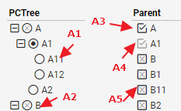
 |  |  |  |  | A1: 应用当前选择, List 刷新为正确的状态, 范围内为Seleted
 |  |  |  |  | A2: 应用当前选择, List reset 为正确的In
 |  |  |  |  | A3: 取消当前的选择,变为IN, Pctree和List不变,table数据不变
 |  |  |  |  | A4: 取消当前的选择,变为Ex, Pctree, List不刷新, table数据不变
 |  |  |  |  | A5: 变为Ex, Pctree和list不刷新, table数据不变

 | -PCTree(Single) : List(Single)
 | a. 在任何状态下, 将Pctree和List变为Single, List刷新正确的Selected,且只有一个
 | b. 在Pctree和List是Single下,各种操作
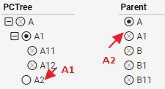
 |  |  |  |  | A1,A2: 应用当前选择, reset另外一个为正确的selected状态, table数据正确

TScenario4-2 |  |  |  |  |  |  |  |  |  |  | vs: Relation/Scenario/R_S_Scenario4-2-1-1 |  |  |  | E2Ecase:vsfilter\cases\filter_scenario.spec.js/R_S_Scenario4-2-1-1
 | // PC Tree与RangeSlider之间的关系, RangeSlider只有Selected 和Unselected的状态, 这里只check Tree的各种状态 |  |  |  |  |  |  |  |  |  | vs: Relation/Scenario/R_S_Scenario4-2-1-2 |  |  |  | E2Ecase:vsfilter\cases\filter_scenario.spec.js/R_S_Scenario4-2-1-2
 | Issue #51381 .在list or tree上重新选择时, 不会reset or update range slider,
 | Tree和list 与rangeSlider 也存在这样的问题

 | 1. range Slider在某个确定的范围内, PC tree做各种状态改变
 | PCTree:Multi, and AutoSelectedChild is true:
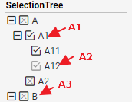
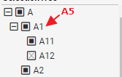
 |  |  |  |  |  | A1: clickA1, A1, A11, A12 会变成IN的状态, 由于没有其他主动选择, 所以会以Slider为准,Pctree的A和A2变为IN
 |  |  |  |  |  | clickA11, A11由Selected变为Ex, 其他Item不变
 |  |  |  |  |  | A2: click A12, A12由NotIn变为Ex, 其他Item状态不变
 |  |  |  |  |  | A3: click B, B以及B以下的节点都由Ex变为NotIn, 其他Item不变
 |  |  |  |  |  | A5: A1, A11由Include变为Selected, A12变为NotIn(因为AutoSelectedChild是true, 所以A12会变选中,但是又不在slider的范围内,则变为NotIn), A和A2变为Ex

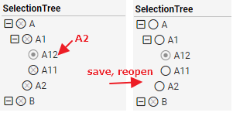
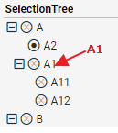
 | PCTree: Single
 |  |  |  |  |  |  | A1: 如果在Slider的范围内, A1变为Selected, 否则变为NotIN
 |  |  |  |  |  |  | A2: click 无效

 |  |  |  |  |  |  | 注意:
 |  |  |  |  |  |  | 1. A2中的状态无法保存,reopen 之后, 有些item会由Ex变成Unselected

 | 2. Pctree是某个固定的选值, 调整slider的范围
 | Selected的值,在范围内则为Selected, 没有,则为NotIn
 | Ex的值,在范围内变为Unselected, 没有,则仍为Ex

TScenario4-3
 | //PC Tree与Tree之间的关系, 似乎是与List和Tree的关系一样, 这里仅考虑一些特殊情况
 | PCTree(Multi): Tree(Multi) |  |  | Ignore

 | PCTree(Multi): Tree(1-level: Multi, 2-level:Single) |  |  |  |  |  |  | vs: Relation/Scenario/R_S_Scenario4-3-1 |  |  |  | E2Ecase:vsfilter\cases\filter_scenario.spec.js/R_S_Scenario4-3-1
 | //PCTree auto selected child is false
 | --先将Tree的2-level变为single
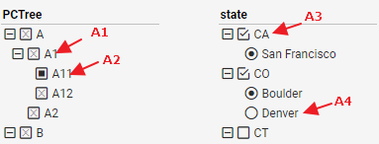
 |  |  |  |  |  | A1: A1变为Seletced, Tree根据Pctree的值,重新Reset, 范围内1-level为In,2-level默认第一个为Selected. 其他的都变为Ex
 |  |  |  |  |  | A2: Pctree上只有A11变为Selected, Tree上,A11所在范围内的值状态不变,其他的Selected变为NotIn,UnSelected变为Ex,该状态不能保持,刷新后CA变成Ex
 |  |  |  |  |  | A3: 取消当前以及子level的选择,并刷新Pctree的状态, 范围内为In,其他为Ex
 |  |  |  |  |  | A4: 应用当前选择, Pctree刷新正确的状态, 范围内为In, 其他的为Ex

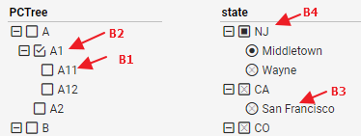
 |  |  |  |  |  | B1: 应用当前选择, Tree刷新正确的状态, 1-level为In,2-level为Selected
 |  |  |  |  |  | B2: Clear当前所有选择, Table显示所有数据
 |  |  |  |  |  | B3: 应用当前选择, Tree上In变为Ex, Pctree根据Tree的状态刷新合理的状态
 |  |  |  |  |  | B4: 应用当前选择, table数据不变, Pctree所有的Unselected变为Ex, selected不变


 |  |  |  |  |  | C1: 取消选择, NotIn变为Ex, Tree上无变化

 | --Tree上出现不同状态时,改变2-level为single, 如下

 |  |  |  |  |  | C1: click seletced orNotIn, 当前的item变为single Selected, 父节点变为Selected
 |  |  |  |  |  | C2: click Ex, 当前item变为Single Selected, 父节点变为Selected. 其他的Selected or NotIn, 1-level变为Selected, 2-level只有一个selected时,直接变为single Selected, 如果2-level有多个Selected or Notin, 默认第一个Item变为Single Selected

 | PCTree(Multi): Tree(1-level: Single, 2-level:Multi) |  |  |  |  |  |  |  |  |  | vs: Relation/Scenario/R_S_Scenario4-3-2 |  |  |  | E2Ecase:vsfilter\cases\filter_scenario.spec.js/R_S_Scenario4-3-2
 | //PCTree auto selected child is true
 | --先将Tree的1-level变为single

 |  |  |  |  |  |  | A1:当前节点以及子节点全部变为Selected,但是因为Tree有一个Selected, 所以PCTree上在范围内为Selected, 否则为Ex,
 |  |  |  |  |  |  | A2: 应用当前选择的值, 重新Reset Tree上的状态
 |  |  |  |  |  |  | A3: 应用当前选择的值, Pctree刷新正确的状态
 |  |  |  |  |  |  | A4: 应用当前选择的值, 父节点默认选中, 其他1-level的Selected节点clear掉.
 |  |  |  |  |  |  | A5: 应用当前选择的值,其他1-level的seected clear掉. 子节点全部为In



 |  |  |  |  |  |  | B1: 取消当前选择, 会根据Tree的状态刷新Pctree为正确的状态, 例如左图, tree上只有CO-Denver是Selected,其他是Unselected
 |  |  |  |  |  |  | B2: 当前Item会有Selected变成In, 其他item不变, 数据不变
 |  |  |  |  |  |  | B3: 当前Item从NotIn变为Ex, 其他item不变, 数据不变


 | --Tree上出现不同状态时,改变1-level为single, 如下
 |  |  |  |  |  |  | C1,C3: 只有当前节点变为Single selected, 子节点变为In, 其他的都变为UnSelected
 |  |  |  |  |  |  | C2: 当前节点变为Single Selected,子节点变为Selected, 其他的为Unselected

 | PCTree(Multi): Tree(1-level: Single, 2-level:Single)
 | //PCTree auto selected child is true
 | --先将Tree的levels都变为single

 |  |  |  |  |  |  | A1: 应用当前选择, 子节点变为范围内为Selected,范围外为NotIn,tree上出现同一级别多个选中的情况,刷新后正确即可
 |  |  |  |  |  |  | A2: 应用当前选择, Tree上不在范围内的节点全部变为Ex
 |  |  |  |  |  |  | A3: 应用当前选择, Pctree刷新正确的IN状态
 |  |  |  |  |  |  | A4: 应用当前选择, 子节点默认选择第一个, PCTree刷新正确的In状态

 |  |  |  |  |  |  |  |  |  |  |  | B1: 取消当前选择, NotIn变为Ex, Tree上对应的Unselected变为Ex
 |  |  |  |  |  |  |  |  |  |  |  | B5: 应用当前选择, Pctree reset为正确的In状态

 | --Tree上出现不同状态时,改变Tree的所有level为single, 如下

 |  |  |  |  |  | 规则:
 |  |  |  |  |  | 当前节点变为single,并保证同一level仅一个selected. 然后reset Pctree的状态为为In


 | PCTree(Single): Tree(Multi) |  |  |  |  |  |  |  |  |  | vs: Relation/Scenario/R_S_Scenario4-3-3 |  |  |  | E2Ecase:vsfilter\cases\filter_scenario.spec.js/R_S_Scenario4-3-3
 | --Pctree先变为是单选, 各种操作
 |  |  |  |  |  |  | A1,A2: 应用当前选择, Reset Tree的状态为合理状态, A1的Unselected状态无法保存. Save之后会变成Ex
 |  |  |  |  |  |  | A3: 取消当前选择, 当前节点和子节点的Selected变为IN,NotIn变为Ex
 |  |  |  |  |  |  | A4: 取消当前选择,selcted变为IN
 |  |  |  |  |  |  | A5: 取消当前选择, NotIn变为Ex
 |  |  |  |  |  |  | A6: 当前选择的值在Pctree的范围内:应用当前选择 ,子节点默认为In, 其他的Selected变为NotIn. PCTree刷新
 |  |  |  |  |  |  | 当前选择的值不在Pctree的范围内:当前的值变为NotIn, 其他数据不变


 |  |  |  |  |  |  | A7: 应用当前选择,In变Selected, 其他item不变, data不变

 | --PCTree上出现不同状态时, 将PCTree变为Single
 | 规则: 以当前的选择为主, reset Tree上的任意状态

 | PCTree(Single):Tree(1-level: Multi, 2-level:Single)
 | --先变single,再做操作
 | //注意:
 | 1, Pctree上的Unselected无法保存,save and reopen之后变为Ex
 | 2. Tree上的NotIn 无法保存,save and reopen之后,变为Ex

 |  |  |  |  |  |  |  |  |  |  |  | A1: 应用当前选择, Reset Tree的状态为合理状态
 |  |  |  |  |  |  |  |  |  |  |  | A2: 应用当前选择,并刷新Pctree为正确的状态,
 |  |  |  |  |  |  |  |  |  |  |  | A3: 取消当前选择, 不影响其他item和数据. A3的状态无法保存
 |  |  |  |  |  |  |  |  |  |  |  | A4: 不在范围内,直接变为NotIn, 该状态无法保存
 |  |  |  |  |  |  |  |  |  |  |  | A5: 取消当前选择,变为IN, 其他item不变,data不变


 |  |  |  |  |  | B1: 应用当前选择, Tree刷新为合理状态. 1-level为IN, 2-level默认第一个为selected
 |  |  |  |  |  | B2,B3: 应用当前选择,In变为Selected. Pctree的Unselected刷新为Ex
 |  |  |  |  |  | B4: 应用当前选择,父节点变为Selected. Pctree的Unselected刷新为Ex

 | --Pctree单选, Tree上出现不同状态时, 将Tree变为Single
 | 规则: 以当前的选择为主, reset Tree上的任意状态

 | PCTree(Single):Tree(1-level: Single, 2-level:Multi)
 | --先变single,再做操作
 | 注意: Pctree上的Unselected无法保存,save and reopen之后变为Ex

 |  |  |  |  |  | A1: 应用当前选择, Reset Tree的状态为合理状态
 |  |  |  |  |  | A2: 应用当前选择, IN变为Selected. 其他item不变,数据不变
 |  |  |  |  |  | A3: 应用当前选择, Ex变为Selected. Pctree范围内的为Unselecteted 或者Seletced. Unselected无法保存
 |  |  |  |  |  | A4: 应用当前选择, 当前Ex变为Selected. 子节点范围内为In, 否则为Ex


 |  |  |  |  |  | B1: 变为NotIn, 其他不变. 数据不变

 | --Pctree单选, Tree上出现不同状态时, 将Tree变为Single
 | 规则: 以当前的选择为主, reset Tree上的任意状态

 | PCTree(Single):Tree(1-level: Single, 2-level:Single)
 | --先变single,再做操作
 | 注意: Pctree上的Unselected无法保存,save and reopen之后变为Ex

 |  |  |  |  |  | A1,A2: 应用当前选择, Reset 另外一个为合理状态
 |  |  |  |  |  | A3: 应用当前选择,子节点默认第一个为选中. Reset Pctree为合理状态

 | --Pctree单选, Tree上出现不同状态时, 将Tree变为Single
 | 规则: 以当前的选择为主, reset Tree上的任意状态

Part5 AdditionTable
// 仅仅影响Filter binding的值,与relation关系不大, 在Assembly self进行测试

Filter-Options
 | Covered all Properties and option for all Filter

1. Selection self operation and properties, and format |  |  |  |  |  |  |  |  | 注意:
 | // have a limit of 50,000 items in the selection list.
 | rule： |  |  |  |  |  |  |  | null value在多个添加下的过滤似乎有问题, 后面添加case专门验证
 |  |  | only filter Selected and Include Selected value
 |  |  | only filter Selected value

1.1 SelectionList, SelectionTree Properties: Sort,suppress blank, text,bar,format
 | Case Info |  |  |  |  | Check on
 | 1. column have alias, dictinct =true, use calcfield binding |  |  |  |  | Selection List,Tree |  |  | VSName: Selection\SelectionPropertis1
 | 2. use dynimac to control sort option: desc, asc,none |  |  |  |  |  |  |  | AutoCase: Assembly\FilterCase\Filter_Properties_Case.groovy\SelectionPropertis1
 | 3. set text(agg Calcfield), bar(count),
 | 4. set format(text: <b>{0}</b>)
 | 1. use dynimax to control suppress blank options |  |  |  |  | Selection List,Tree |  |  | VSName: Selection\SelectionPropertis2
 | 2. filter data with |  |  |  |  |  |  |  | AutoCase: Assembly\FilterCase\Filter_Properties_Case.groovy\SelectionPropertis2
 | 3. set format: wrap, border |  |  |  |  |  |  | // bk1 中SelectionList1的状态应该有问题, null值应该被Include Selected, 但是确是Exclude selected
 | SelectedFirst item on Dashboard load |  |  |  |  | Selection List,Tree |  |  | VSName: Selection\SelectionPropertis3
 | 1. no single item |  |  |  |  |  |  |  | AutoCase: Assembly\FilterCase\Filter_Properties_Case.groovy\SelectionPropertis3
 | 2. have single item

1.2 Selection tree with Parent-Child binding |  |  |  |  |  |  |  |  |  | VSName: Selection\SelectionPC1
 | Case Info |  |  |  |  |  |  |  |  | AutoCase: Assembly\FilterCase\Filter_Properties_Case.groovy\SelectionPC1
 | base ws - Query1 |  |  | has text and bar, select diff level data |  |  | bk1: select Parent
 | 1. part parent no child |  |  | Auto Select Children is true |  |  | bk2: select multi child
 | 2. a parent have multi tree and multi child |  |  |  |  |  | bk3: select child, no parent
 | 3. a parent only have one child
 | 4. child have same value
 | base ws - Query2 |  |  | Auto Select Children is true |  |  | bk1: selecParent
 | 1. a child have multi parent |  |  |  |  |  | bk2: select null value
 |  |  |  |  |  |  | bk3: select child with same parent
 | base ws - Query3 |  |  | has text and bar, select diff level data |  |  | bk1: select Parent
 | 1. parent have null value |  |  | Auto Select Children is false |  |  | bk2: select same value child
 | 2. child have null vlaue |  |  |  |  |  | bk3: select child, no parent

 | CaseInfo: sort by label(feature #37415)
 |  |  |  |  | measure bar | label | sort | Assembly No. |  |  |  |  | VSName: Selection\SelectionPC_LabelSort
 | base ws - Filter_SelectionTree2_LabelSort |  |  |  | yes | string type | desc | SelectionTree1 |  |  |  |  | AutoCase: Assembly\FilterCase\Filter_Properties_Case.groovy\SelectionPC_LabelSort
 | 1.has measure bar, sort by measure value |  |  |  | no | string type | desc | SelectionTree2
 | 2.no measure bar, sort by label value |  |  |  | no | timeinstant | asc | SelectionTree3
 | 3.no measure bar and label, sort by id value |  |  |  | no | date | desc | SelectionTree4
 |  |  |  |  | no | boolean | asc | SelectionTree5
 |  |  |  |  | no | number | asc | SelectionTree6
 |  |  |  |  | no | no | desc | SelectionTree7


 | 1) Relation between Pctree, List, Norml Tree
 | // Covered by Relation-Scenario/ Part4 P-C Tree

1.3 Selection Tree with Single Selection Level
 | // Covered by Relation-Scenario/ Part2, Part3

1.4 Selecrion List/Tree with Additional Table

 | 1) diff column type for Selecrion List/Tree with Additional Table
 |  |  |  |  |  |  | Assembly No.
 | base ws: have max row optons |  |  | 1. one addition table |  |  | SelectionList1 |  |  |  | VSName: Selection\SelectionATable1
 | sort: desc, asc |  |  | 2. selection Tree has txt and bar |  |  | SelectionTree1 |  |  |  | AutoCase: Assembly\FilterCase\Filter_Properties_Case.groovy\SelectionATable1
 | use bk to store diff data |  |  | 3. multi addition table of tree |  |  | SelectionList2
 | base ws col type: |  |  | one col on selection list |  |  | SelectionList1 ~SelectionList4 |  |  |  | VSName: Selection\SelectionATable2
 | boolean, date, datetime, time, float |  |  | multi col on one addition table |  |  | SelectionTree1 |  |  |  | AutoCase: Assembly\FilterCase\Filter_Properties_Case.groovy\SelectionATable2

 | 2) Relation with Table
 | //TODO

1.5 Selecrion Tree's format with different level path
 | //for PC tree:
 | for cell path, it use same path. set format on all item
 | for column tree:
 | for cell path, it can set on diff path.
 | for both:
 | for measure text and measure bar, it can set on diff path.
 | 1)different leve path
 |  |  |  |  |  |  | Assembly No.
 | base ws:PC tree |  |  | 1. set format on different level path |  |  | SelectionTree1 |  |  |  | VSName: Selection\PCTreeFormat1
 | sort: asc |  |  | 2. set format on different level path measure text & bar |  |  | SelectionTree2 |  |  |  | AutoCase: Assembly\FilterCase\Filter_Properties_Case.groovy\PCTreeFormat1

2. TimeSliderAssembly self operation

2.1 Range Slider Option and properties
 | -- Differ mode
 | // set format on it |  |  | Options
 |  |  |  | Slider Size | Type | MinRange | MaxRange | Logarithmic | UpperBound | Assembly No.
 | base ws: RangeP1 |  |  | 1;2 | Year |  | 0;1 |  | true, false | RangSlider, RangeSlider-1 |  |  | VSName: RangeSlider/RangePro1
 | base col have alias |  |  | 17 | Month |  | 3 |  | TRUE | RangSlider1 |  |  | AutoCase: Assembly\FilterCase\Filter_Properties_Case.groovy\RangePro1
 | Mode: single value |  |  | 669 | Day |  | 20 |  | FALSE | RangSlider2
 | Tick, CurrentValue, Min, Max to true/false |  |  | 120 | Minute |  | 30 |  | FALSE | RangSlider3
 |  |  |  | 2 | Hour |  | 1 |  | TRUE | RangSlider4
 | base ws: RangeP2 |  |  | two level: slider size:14, upper is false, true |  |  |  |  |  | RangeSlider, RangeSlider1 |  |  | VSName: RangeSlider/RangePro2
 | compisition value |  |  | two level: assemblies: upper is false |  |  |  |  |  | RangSlider2 |  |  | AutoCase: Assembly\FilterCase\Filter_Properties_Case.groovy\RangePro2
 | binding assembly value |  |  | one level: assemblies: upper is true |  |  |  |  |  | RangSlider3

 | -- single value: number
 | // set format on it
 | Value range |  |  |  | options |  |  |  | Assembly No.
 | + | (0, 1) |  | (0.33, 0.8) | input range size |  | upper bound inclusive |  | RangSlider |  |  |  | VSName: RangeSlider/RangePro3
 |  | (1, ∝) |  | (100, 9000) | logScale |  |  |  | RangSlider1 |  |  |  | AutoCase: Assembly\FilterCase\Filter_Properties_Case.groovy\RangePro3
 |  |  |  | (1.25, 3.7) | input range size |  |  |  | RangSlider2
 | - | (-1, 0) |  | (-0.97, 0.25) |  |  |  |  | RangSlider3
 |  | (-∝, 1) |  | (-6000, -3000) |  |  |  |  | RRangSlider |  |  |  | VSName: RangeSlider/RangePro4
 |  |  |  | (-3.1, -1.02) |  |  |  |  | RRangSlider1 |  |  |  | AutoCase: Assembly\FilterCase\Filter_Properties_Case.groovy\RangePro4
 | + and - | (-1, 1) |  | (-0.54, 0.99) |  |  |  |  | RRangSlider2
 |  | (-∝, +∝) |  | (-30.81,100) |  |  | !upper bound inclusive |  | RRangSlider3

 | --Assembly binding, filter post-agg datas
 | // assmblies binding did not support additional binding on ver13.2. 13.1 ignore it
 |  |  |  |  |  |  |  | Assembly No.
 | Single Value, |  | Chart-postdata |  |  |  |  | RangSlider1 |  |  |  |  | VSName: RangeSlider/RangePro5
 |  |  | Crosstab - postdata |  |  |  |  | RangSlider2 |  |  |  |  | AutoCase: Assembly\FilterCase\Filter_Properties_Case.groovy\RangePro5
 | composite value |  | Chart, Crosstab |  |  |  |  | RangSlider3

2.2 RangeSlider with Addition table
 | -- relation between rangeslider
 |  |  |  |  |  |  |  | Assembly No.
 | Mode: single value, Month. With one additional table |  |  |  |  |  |  | RRangSlider1 |  |  |  |  | VSName: RangeSlider/RangeATable1
 | Mode: single value, Minute. With one additional table |  |  |  |  |  |  | RRangSlider2 |  |  |  |  | AutoCase: Assembly\FilterCase\Filter_Properties_Case.groovy\RangeATable1
 | Model: composite value, three column, With one additional table |  |  |  |  |  |  | RRangSlider3

 | -- other relation
 | // TODO add relation with addition table

3. CalendarAssembly self operation

3.1 Calendar Options and Propties

 | --self diff binding option and diff view data
 |  |  |  |  |  | Assembly No. |  |  |  |  | VSName: Calendar/CalendarPro1
 | case ws: CalendarP1 |  | get min, max value |  |  | Calendar1, Calendar2 |  |  |  |  | AutoCase: Assembly\FilterCase\Filter_Properties_Case.groovy/CalendarPro1
 | base col have alias |  | diff view mode
 | base col no alias |  | some format info

 | -- diff path format on diff view
 | //detail info see newtest\sree\Module\VS\VS-AssemblyAction\Matrix\VSFormat.xls
 |  |  |  |  |  |  |  |  |  |  | VSName: | Calendar/DateFormat_Filter1
 |  |  |  |  |  |  |  |  |  |  |  | Calendar/DateFormat_MonthView1 ~ Calendar/DateFormat_MonthView3
 | Path |  |  | Custom Format |  |  | Week |  |  |  |  | Calendar/DateFormat_YearView1 ~ Calendar/DateFormat_YearView2
 | object |  |  | null |  |  | weekFormat="E"
 | title |  |  | MM/dd/yyyy |  |  | weekFormat="EEEE" |  |  |  | AutoCase: | Assembly\FilterCase\Filter_Properties_Case.DateFormat_Filter1
 | header |  |  | yyyy-MM-dd |  |  |  |  |  |  |  | Assembly\FilterCase\Filter_Properties_Case.DateFormat_MonthView1, DateFormat_MonthView2, DateFormat_MonthView3
 | month view detail |  |  | EEEEE, MMMMM dd, yyyy |  |  |  |  |  |  |  | Assembly\FilterCase\Filter_Properties_Case.DateFormat_YearView1, DateFormat_YearView2
 | year view detail |  |  | MMMM d, yyyy
 |  |  |  | MM/d/yy
 |  |  |  | d-MMM-yy
 |  |  |  | MM.d.yyyy
 |  |  |  | MMM. d, yyyy
 |  |  |  | d MMMMM yyyy
 |  |  |  | MMMMM yy
 |  |  |  | MM-yy
 |  |  |  | MM/dd/yyyy hh:mm a
 |  |  |  | MM/dd/yyyy hh:mm:ss a
 |  |  |  | h:mm a
 |  |  |  | h:mm:ss a
 |  |  |  | h:mm:ss a z

3.2 Calendar with Addition Table
 | //TODO |  |  |  | Viewsheet_Assembly No. |  |  | Case No. |  |  |  | Calendar/CalendarATable1
 | base col type: date |  | with one additional table |  | Calendar/CM8_2.Calendar1 |  |  | Filter_Case.groovy/CM8_2 |  |  |  | AutoCase: Assembly\FilterCase\Filter_Properties_Case..groovy/CalendarATable
 | base col type: datetime |  | with one additional table |  | Calendar/CM8_2.Calendar2
 | base col type: date |  | with multi additional table |  | Calendar/CM8_2.Calendar3

